問題①(株価_実測)
問題１
下の数値は２つの株価データです。このデータを使って次の質問に答えてください（水色のセルを埋めてください）。
（１） 株価Aが３０００円以下を変動する確率
（２） 株価Bが３００円以上を変動する確率

株価A | 株価B | 株価Aが3000未満 | 株価Bが300より大きい | （１） 株価Aが３０００円以下を変動する確率 |  | （２） 株価Bが３００円以上を変動する確率
3510.4906368 | 302.69168136 |  |  |  | ％ |  | ％
2997.3061782 | 346.61798746
2795.1923818 | 281.32007836
2975.1295083 | 328.10363257
4004.657991 | 268.12738455
4065.079698 | 296.62224167
3259.0779753 | 294.75827122
2964.028321 | 307.24307769
3018.0227019 | 323.32295807
2798.0939488 | 278.48898999
3479.8896907 | 333.15388815
3375.6322445 | 281.86298916
3558.8889016 | 311.69716275
2569.3887083 | 328.46476316
3830.92082 | 382.305508
3297.25794 | 372.17725465
4307.1814215 | 319.13581697
3708.7946787 | 398.22730683
4021.2860732 | 297.86615949
3119.4854999 | 300.25786775
4053.7855886 | 282.59859766
4300.1459936 | 396.51023646
3208.8162288 | 321.77852381
3131.3624406 | 267.21629807
3151.9945488 | 246.30661534
4215.405473 | 329.34936197
3336.2672828 | 322.69210025
4350.2456239 | 365.22370769
3381.2464831 | 317.51397426
3406.8751465 | 367.71908935
3066.0907934 | 384.10839959
3511.3894312 | 316.23551265
3256.3270948 | 321.83149958
3764.0104174 | 304.89620419
3690.1022845 | 329.26027946
4284.0644431 | 311.74021496
3238.0152919 | 305.53220614
3560.8003689 | 329.21451698
3008.6351391 | 276.8200019
3490.5853976 | 340.99261735
2716.5830968 | 320.80966691
3197.4308633 | 336.78988376
3831.5972083 | 333.78793929
3336.2417695 | 327.1380484
4504.9665117 | 294.17223189
3378.2638054 | 347.8390914
3566.6200961 | 293.07497081
4041.4337172 | 352.63779288
3614.8757956 | 365.22746094
3811.5047144 | 372.27963523
3517.2759355 | 317.5476025
3885.6453833 | 339.29144422
3105.1004811 | 286.65644913
3549.1749693 | 311.817441
3214.1560182 | 329.44596871
5489.310004 | 313.02133671
3164.0831693 | 305.23632712
3420.9937025 | 301.98533552
3535.1176918 | 316.18232475
3890.6996122 | 327.23737531
4062.6658947 | 334.41105705
2943.371468 | 299.48485446
3736.8081354 | 318.53080147
3829.3777454 | 421.17945294
2979.6980207 | 324.93520027
2516.2170562 | 342.18296042
2828.0074007 | 282.11725602
3620.2107354 | 324.65076411
3823.8143052 | 380.35625555
3872.5128787 | 331.40648871
3134.5821096 | 288.54525962
4120.9655697 | 342.07700385
3346.3776406 | 314.06722843
3946.1964159 | 355.30353376
3987.3242654 | 263.36639223
4293.3326881 | 258.33134211
3611.1339129 | 327.89169158
3211.3503757 | 250.82662703
4008.8946043 | 276.08458242
3055.2145058 | 329.26676917
3246.7429934 | 335.21908614
4008.0668042 | 341.39105229
4384.0112671 | 354.2688551
4025.5450604 | 326.54183159
2312.7383502 | 265.77370237
3778.7966472 | 365.1383011
2338.255445 | 319.33269508
3390.0514313 | 298.20579551
3088.7893209 | 315.27558746
2937.3575573 | 297.98085849
3344.7010367 | 257.74520838
3500.2077083 | 293.52100613
3085.2150485 | 320.53071336
4572.4208976 | 296.95332568
3275.6233496 | 351.36084201
3273.8707334 | 305.16611466
3750.1162188 | 344.1618843
4398.8975427 | 293.49209487
2945.3818196 | 308.45947875
4144.6995268 | 334.18889548
4215.4773807 | 325.45678755
2726.1743643 | 351.71399916
3429.5652383 | 286.87601885
3185.1190649 | 279.54059257

問題②(株価_理論)
問題２
株価Aと株価Bの変動はそれぞれ正規分布に従い、平均値と標準偏差が下の表にまとめてあります。この時、
（１） 株価Aが３０００円以下を変動する確率を求めてください（水色のセルを埋めてください）。
（２） 株価Bが３００円以上を変動する確率を求めてください（水色のセルを埋めてください）。

 | 株価A | 株価B | （１） 株価Aが３０００円以下を変動する確率 |  | （２） 株価Bが３００円以上を変動する確率
平均値（円） | 3500 | 320 |  | ％ |  | ％
標準偏差（円） | 500 | 35

問題③(株価_正規化)
問題３
下の数値は２つの株価データです。
(1) 株価Aと株価Bの平均値と標準偏差を求めてください（水色のセルを埋めてください）。
(2) (1)の結果から株価A・Bのデータを正規化し、水色のセルを埋めたうえで、
二つの時系列データを可視化してください。

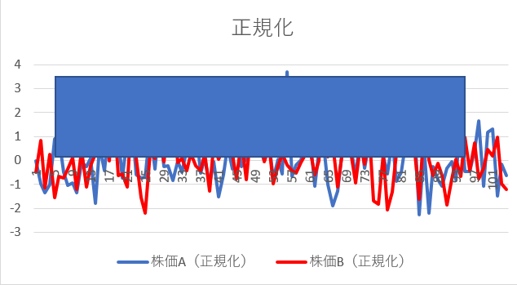
 |  | (1) 株価A・Bの平均値と標準偏差を求める。 |  |  | (2) 平均値と標準偏差を使って正規化して、可視化する。 |  | ↓可視化イメージ図
株価A | 株価B |  | 株価A | 株価B | 株価A（正規化） | 株価B（正規化）
3510.4906368 | 302.69168136 | 平均値（円）
2997.3061782 | 346.61798746 | 標準偏差（円）
2795.1923818 | 281.32007836
2975.1295083 | 328.10363257
4004.657991 | 268.12738455
4065.079698 | 296.62224167
3259.0779753 | 294.75827122
2964.028321 | 307.24307769
3018.0227019 | 323.32295807
2798.0939488 | 278.48898999
3479.8896907 | 333.15388815
3375.6322445 | 281.86298916
3558.8889016 | 311.69716275
2569.3887083 | 328.46476316
3830.92082 | 382.305508
3297.25794 | 372.17725465
4307.1814215 | 319.13581697
3708.7946787 | 398.22730683
4021.2860732 | 297.86615949
3119.4854999 | 300.25786775
4053.7855886 | 282.59859766
4300.1459936 | 396.51023646
3208.8162288 | 321.77852381
3131.3624406 | 267.21629807
3151.9945488 | 246.30661534
4215.405473 | 329.34936197
3336.2672828 | 322.69210025
4350.2456239 | 365.22370769
3381.2464831 | 317.51397426
3406.8751465 | 367.71908935
3066.0907934 | 384.10839959
3511.3894312 | 316.23551265
3256.3270948 | 321.83149958
3764.0104174 | 304.89620419
3690.1022845 | 329.26027946
4284.0644431 | 311.74021496
3238.0152919 | 305.53220614
3560.8003689 | 329.21451698
3008.6351391 | 276.8200019
3490.5853976 | 340.99261735
2716.5830968 | 320.80966691
3197.4308633 | 336.78988376
3831.5972083 | 333.78793929
3336.2417695 | 327.1380484
4504.9665117 | 294.17223189
3378.2638054 | 347.8390914
3566.6200961 | 293.07497081
4041.4337172 | 352.63779288
3614.8757956 | 365.22746094
3811.5047144 | 372.27963523
3517.2759355 | 317.5476025
3885.6453833 | 339.29144422
3105.1004811 | 286.65644913
3549.1749693 | 311.817441
3214.1560182 | 329.44596871
5489.310004 | 313.02133671
3164.0831693 | 305.23632712
3420.9937025 | 301.98533552
3535.1176918 | 316.18232475
3890.6996122 | 327.23737531
4062.6658947 | 334.41105705
2943.371468 | 299.48485446
3736.8081354 | 318.53080147
3829.3777454 | 421.17945294
2979.6980207 | 324.93520027
2516.2170562 | 342.18296042
2828.0074007 | 282.11725602
3620.2107354 | 324.65076411
3823.8143052 | 380.35625555
3872.5128787 | 331.40648871
3134.5821096 | 288.54525962
4120.9655697 | 342.07700385
3346.3776406 | 314.06722843
3946.1964159 | 355.30353376
3987.3242654 | 263.36639223
4293.3326881 | 258.33134211
3611.1339129 | 327.89169158
3211.3503757 | 250.82662703
4008.8946043 | 276.08458242
3055.2145058 | 329.26676917
3246.7429934 | 335.21908614
4008.0668042 | 341.39105229
4384.0112671 | 354.2688551
4025.5450604 | 326.54183159
2312.7383502 | 265.77370237
3778.7966472 | 365.1383011
2338.255445 | 319.33269508
3390.0514313 | 298.20579551
3088.7893209 | 315.27558746
2937.3575573 | 297.98085849
3344.7010367 | 257.74520838
3500.2077083 | 293.52100613
3085.2150485 | 320.53071336
4572.4208976 | 296.95332568
3275.6233496 | 351.36084201
3273.8707334 | 305.16611466
3750.1162188 | 344.1618843
4398.8975427 | 293.49209487
2945.3818196 | 308.45947875
4144.6995268 | 334.18889548
4215.4773807 | 325.45678755
2726.1743643 | 351.71399916
3429.5652383 | 286.87601885
3185.1190649 | 279.54059257

問題④(異常値検出)
問題４
下のデータはあるサイトのアクセス数データです。水色のセルをうめたうえで、
日別のアクセス数、30日間移動平均、移動平均±２σの線を引いてください。

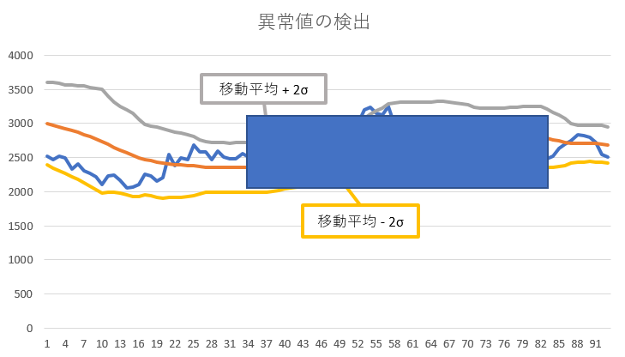
date | アクセス数 | 30日間移動平均 | 移動平均＋2σ | 移動平均-2σ | 標準偏差移動平均 | ↓完成イメージ図
2016-09-01 | 3200
2016-09-02 | 3195
水色のセルはこちら
2016-09-03 | 3350
2016-09-04 | 3115
2016-09-05 | 3200
2016-09-06 | 3155
2016-09-07 | 3260
2016-09-08 | 3115
2016-09-09 | 3190
2016-09-10 | 3635
2016-09-11 | 3440
2016-09-12 | 3325
2016-09-13 | 3230
2016-09-14 | 3150
2016-09-15 | 3270
2016-09-16 | 3120
2016-09-17 | 2782
2016-09-18 | 2759
2016-09-19 | 2692
2016-09-20 | 2772
2016-09-21 | 2725
2016-09-22 | 2626
2016-09-23 | 2746
2016-09-24 | 2850
2016-09-25 | 2885
2016-09-26 | 2800
2016-09-27 | 2590
2016-09-28 | 2540
2016-09-29 | 2585
2016-09-30 | 2520
2016-10-01 | 2464
2016-10-02 | 2523
2016-10-03 | 2490
2016-10-04 | 2333
2016-10-05 | 2403
2016-10-06 | 2310
2016-10-07 | 2270
2016-10-08 | 2220
2016-10-09 | 2100
2016-10-10 | 2230
2016-10-11 | 2237
2016-10-12 | 2162
2016-10-13 | 2054
2016-10-14 | 2063
2016-10-15 | 2100
2016-10-16 | 2259
2016-10-17 | 2236
2016-10-18 | 2160
2016-10-19 | 2200
2016-10-20 | 2550
2016-10-21 | 2386
2016-10-22 | 2490
2016-10-23 | 2467
2016-10-24 | 2689
2016-10-25 | 2580
2016-10-26 | 2579
2016-10-27 | 2468
2016-10-28 | 2601
2016-10-29 | 2505
2016-10-30 | 2480
2016-10-31 | 2476
2016-11-01 | 2560
2016-11-02 | 2501
2016-11-03 | 2480
2016-11-04 | 2545
2016-11-05 | 2492
2016-11-06 | 2442
2016-11-07 | 2429
2016-11-08 | 2430
2016-11-09 | 2371
2016-11-10 | 2505
2016-11-11 | 2640
2016-11-12 | 2679
2016-11-13 | 2840
2016-11-14 | 2795
2016-11-15 | 2993
2016-11-16 | 2876
2016-11-17 | 2973
2016-11-18 | 2820
2016-11-19 | 2865
2016-11-20 | 3005
2016-11-21 | 3200
2016-11-22 | 3230
2016-11-23 | 3145
2016-11-24 | 3120
2016-11-25 | 3250
2016-11-26 | 2990
2016-11-27 | 2892
2016-11-28 | 2705
2016-11-29 | 2730
2016-11-30 | 2780
2016-12-01 | 2925
2016-12-02 | 2846
2016-12-03 | 2900
2016-12-04 | 2899
2016-12-05 | 2856
2016-12-06 | 2711
2016-12-07 | 2767
2016-12-08 | 2732
2016-12-09 | 2708
2016-12-10 | 2840
2016-12-11 | 2725
2016-12-12 | 2694
2016-12-13 | 2660
2016-12-14 | 2684
2016-12-15 | 2516
2016-12-16 | 2545
2016-12-17 | 2513
2016-12-18 | 2585
2016-12-19 | 2554
2016-12-20 | 2472
2016-12-21 | 2478
2016-12-22 | 2522
2016-12-23 | 2632
2016-12-24 | 2697
2016-12-25 | 2750
2016-12-26 | 2828
2016-12-27 | 2820
2016-12-28 | 2801
2016-12-29 | 2720
2016-12-30 | 2550
2016-12-31 | 2507

